第二次
工程款支付证书
工程名称 |  | 合肥高新区望江西路（将军岭路-高新界）智能交通工程 |  |  |  |  | 建设单位 |  | 合肥高新城创建设投资有限公司 |  |  |  |  | ERP编号 |  |  | 档案编号
合同金额 |  | 2,540,587.00 |  |  | 中标时间 | 2017.11.2 | 已提供工程资料 |  | 合同 中标通知书 |  |  |  |  | 保存地址 |  |  | 责任单位 |  | 第十大区安徽省
决算金额 |  |  |  |  | 决算时间 |  | 项目部印章 |  | 无 |  |  |  |  | 施工人 |  |  | 区域责任人 | 施迎东 | 省办负责人 | 施迎东
序号 | 经营填写 |  |  |  |  | 工程填写 | 经营填写 |  |  | 财务填写 |  | 经营、工程、质安填写 |  | 区域负责人 |  | 申请部门填写财务核对 |  |  | 本次支付 金额 | 剩余款项
 | 到款情况 |  |  |  |  |  | 暂列金 |  |  | 代缴税金 |  | 其他扣款 |  | 预留款 |  | 成本票
 | 日期 | 工程款金额 | 周转金金额 | 到款银行 | 到款账户 | 完成进度 | 比例 | 金额 | 备注 | 金额 | 备注 | 金额 | 备注 | 金额 | 备注 | 供货单位 | 合同额 | 成本票额
1 | 20.1.21 | 1,010,000.00 |  | 中国银行庐江支行 | 175 202 745 165 | 100% |  |  |  | 21244.29 | 增值税及附加 | 200.00 | 手续费 |  |  | 安徽融畅智能科技有限公司 |  |  | 761,000.00 | 0.00
 |  |  |  |  |  |  |  |  |  |  |  |  |  |  |  | 王玲子（税务局代开发票及报账费用） |  |  | 227,555.71
2 | 21.2.1 | 890,000.00 |  | 中国银行庐江支行 | 175 202 745 165 | 100% |  |  |  | 19046.82 | 增值税及附加 | 200.00 | 手续费 |  |  | 安徽融畅智能科技有限公司 |  |  | 808,900.00 | 0.00
 |  |  |  |  |  |  |  |  |  |  |  |  |  |  |  | 王玲子（施工费用报销） |  |  | 61,853.18
3

4

合计 |  | 1900000 | 0.00 |  |  |  | - | 0.00 |  | 40,291.11 |  | 400.00 | - | 0.00 | - | - |  |  | 1,859,308.89 | 0.00
本次结算、支付明细 |  | 应支付金额 |  |  | 870753.18 |  | 本次支付金额 |  |  |  |  |  | 小写 | 870,753.18
 |  | 已支付金额 |  |  | 0.00 |  |  |  |  |  |  |  | 大写 | 捌拾柒万零柒佰伍拾叁元壹角捌分
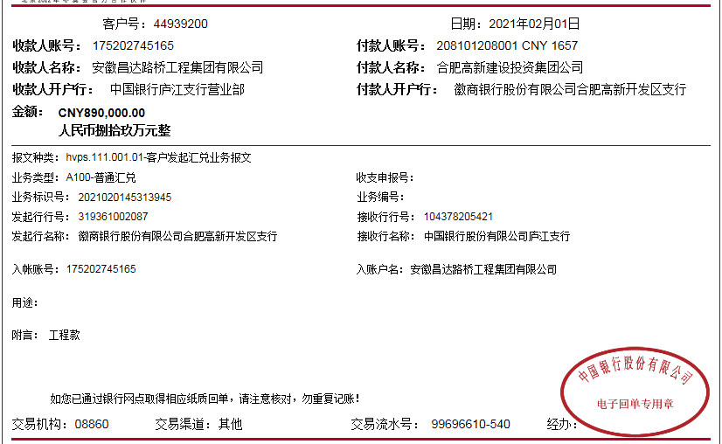

第三次
工程款支付证书
工程名称 |  | 合肥高新区望江西路（将军岭路-高新界）智能交通工程 |  |  |  |  | 建设单位 |  | 合肥高新城创建设投资有限公司 |  |  |  |  | ERP编号 |  | 8563 | 档案编号
合同金额 |  | 2,540,587.00 |  |  | 中标时间 | 2017.11.2 | 已提供工程资料 |  | 合同 中标通知书 |  |  |  |  | 保存地址 |  |  | 责任单位 |  | 第十大区安徽省
决算金额 |  | 2,383,951.55 |  |  | 决算时间 | 2021-01-21 | 项目部印章 |  | 无 |  |  |  |  | 施工人 |  | 孙容 | 区域责任人 | 施迎东 | 省办负责人 | 施迎东
序号 | 经营填写 |  |  |  |  | 工程填写 | 经营填写 |  |  | 财务填写 |  | 经营、工程、质安填写 |  | 区域负责人 |  | 申请部门填写财务核对 |  |  | 本次支付 金额 | 剩余款项
 | 到款情况 |  |  |  |  |  | 暂列金 |  |  | 代缴税金 |  | 其他扣款 |  | 预留款 |  | 成本票
 | 日期 | 工程款金额 | 周转金金额 | 到款银行 | 到款账户 | 完成进度 | 比例 | 金额 | 备注 | 金额 | 备注 | 金额 | 备注 | 金额 | 备注 | 供货单位 | 合同额 | 成本票额
1 | 20.1.21 | 1,010,000.00 |  | 中国银行庐江支行 | 175 202 745 165 | 100% |  |  |  | 21244.29 | 增值税及附加 | 200.00 | 手续费 |  |  | 安徽融畅智能科技有限公司 |  |  | 761,000.00 | 0.00
 |  |  |  |  |  |  |  |  |  |  |  |  |  |  |  | 王玲子（税务局代开发票及报账费用） |  |  | 227,555.71
2 | 21.2.1 | 890,000.00 |  | 中国银行庐江支行 | 175 202 745 165 | 100% |  |  |  | 19046.82 | 增值税及附加 | 200.00 | 手续费 |  |  | 安徽融畅智能科技有限公司 |  |  | 808,900.00 | 0.00
 |  |  |  |  |  |  |  |  |  |  |  |  |  |  |  | 王玲子（施工费用报销） |  |  | 61,853.18
3 | 2022-11-29 | 412,433.00 |  | 中行合肥蜀山支行 | 1752 5719 0682 |  |  |  |  | 8826.45 | 增值税及附加 | 200.00 | 手续费 |  |  | 安徽融畅智能科技有限公司 |  |  | 210,000.00
 |  |  |  |  |  |  |  |  |  |  |  |  |  |  |  | 王玲子（施工费用报销） |  |  | 193,406.55
4

合计 |  | 2312433 | 0.00 |  |  |  | - | 0.00 |  | 49,117.56 |  | 600.00 | - | 0.00 | - | - |  |  | 2,262,715.44 | 0.00
本次结算、支付明细 |  | 应支付金额 |  |  | 403406.55 |  | 本次支付金额 |  |  |  |  |  | 小写 | 403,406.55
 |  | 已支付金额 |  |  | 0.00 |  |  |  |  |  |  |  | 大写 | 肆拾万叁仟肆佰零陆元伍角伍分
